상품제안서
단붕어 고리 1단 명찰 세트 | 상품코드: S19290

 |  |  |  |  |  |  | 02-713-8555 | www.synergygift.co.kr
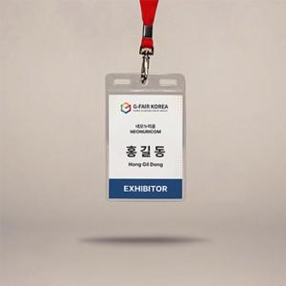

【상세/제작정보】

【인쇄/포장옵션】 | 내지인쇄 / 포장불가능

【공급단가】 | 수량 | 500~ | 1,000~ | 3,000~ | 5,000~ | 10,000~
*VAT별도 | 단가 | 600원 | 580원 | 550원 | 530원 | 510원

【상품 URL】 | https://www.synergygift.co.kr:443/src/goods_detail.php?gdno=681

